Chi tiết địa chất
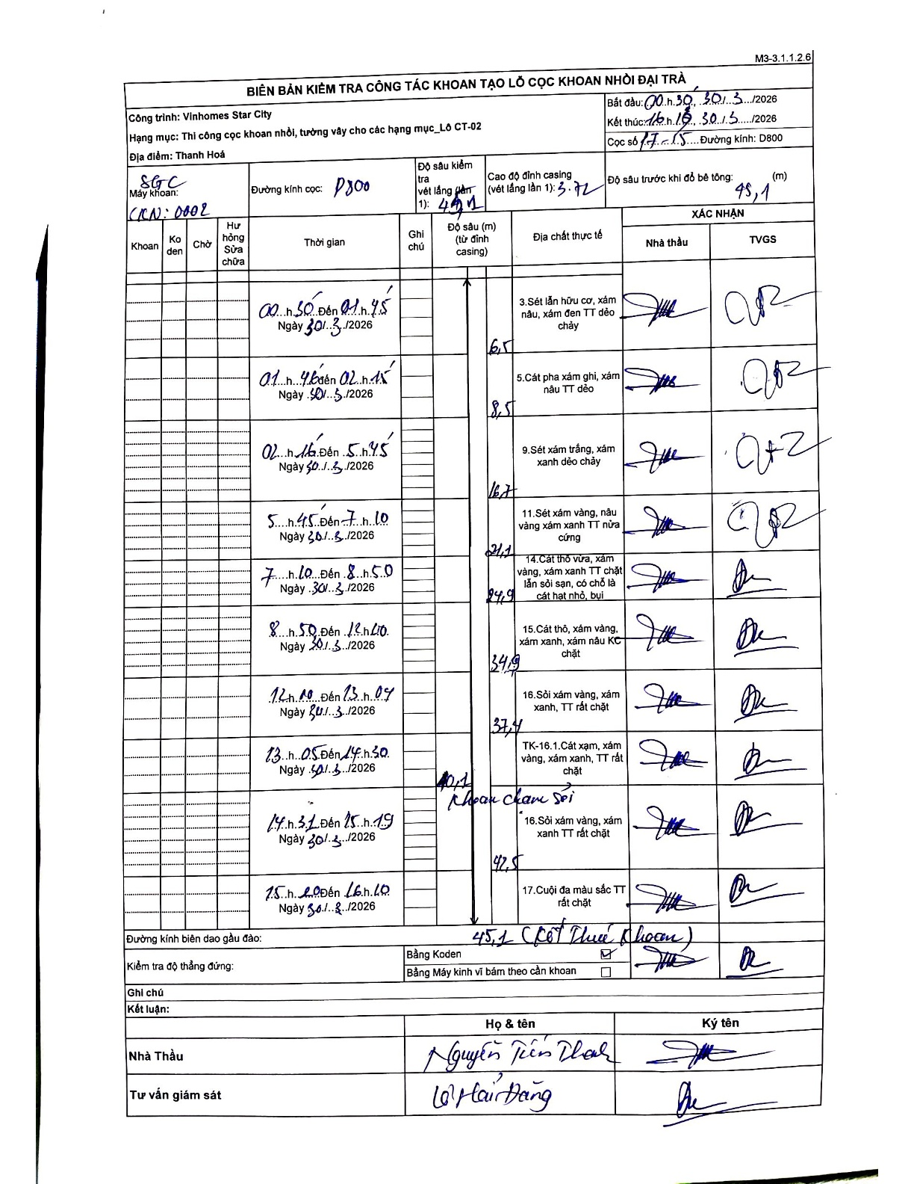
Dự án | Star City Thanh Hóa
Hạng mục | Thi công cọc khoan nhồi, tường vây cho các hạng mục_Lô CT-02
Tên bộ phận | Thanh Hoá
Số hiệu cọc | P7-15
Tên Máy khoan | SGC-KCN0002
Đường kính | D800
Bắt đầu thi công | 00:30 30/03/2026
Kết thúc thi công | 16:10 30/03/2026

Địa chất TT | Đường kính | Mô tả lớp thiết kế | Từ (h) | Đến (h) | Cao độ từ | Cao độ đến | T.Gian (h) | Dài (m) | V (m/h) | Ghi chú
1 | D800 | Sét lẫn hữu cơ, xám nâu, xám đen TT dẻo chảy | 00:30 30/03/2026 | 01:45 30/03/2026 | -3.72 | -6.5 | 1.25 | 2.78 | 2.22
2 | D800 | Cát pha xám ghi, xám nâu TT dẻo | 01:45 30/03/2026 | 02:15 30/03/2026 | -6.5 | -8.5 | 0.5 | 2 | 4
3 | D800 | Sét xám trắng, xám xanh dẻo chảy | 02:15 30/03/2026 | 05:45 30/03/2026 | -8.5 | -16.7 | 3.5 | 8.2 | 2.34
4 | D800 | Sét xám vàng, nâu vàng xám xanh TT nửa cứng | 05:45 30/03/2026 | 07:10 30/03/2026 | -16.7 | -21.1 | 1.42 | 4.4 | 3.11
5 | D800 | Cát thô vừa, xám vàng, xám xanh TT chặt lẫn sỏi sạn, có chỗ là cát hạt nhỏ, bụi | 07:10 30/03/2026 | 08:50 30/03/2026 | -21.1 | -24.9 | 1.67 | 3.8 | 2.28
6 | D800 | Cát thô, xám vàng, xám xanh, xám nâu KC chặt | 08:50 30/03/2026 | 12:40 30/03/2026 | -24.9 | -34.9 | 3.83 | 10 | 2.61
7 | D800 | Sỏi xám vàng, xám xanh, TT rất chặt | 12:40 30/03/2026 | 13:07 30/03/2026 | -34.9 | -37.4 | 0.45 | 2.5 | 5.56
8 | D800 | Cát xám, xám vàng, xám xanh, TT rất chặt | 13:05 30/03/2026 | 14:30 30/03/2026 | -37.4 | -40.1 | 1.42 | 2.7 | 1.91 | Khoan chạm sỏi
9 | D800 | Sỏi xám vàng, xám xanh TT rất chặt | 14:31 30/03/2026 | 15:19 30/03/2026 | -40.1 | -42.5 | 0.8 | 2.4 | 3
10 | D800 | Cuội đa màu sắc TT rất chặt | 15:20 30/03/2026 | 16:10 30/03/2026 | -42.5 | -45.1 | 0.83 | 2.6 | 3.12 | Kết thúc khoan

ẢNH BIÊN BẢN GỐC

